作成の手引き
の欄は、同封の算定基礎賃金等の報告用紙の記載事項の転記、及び記入をお願いします。変更箇所は赤字でご記入下さい。

の欄は、計算式が入っていますので自動で計算されます。記入の必要はありません。

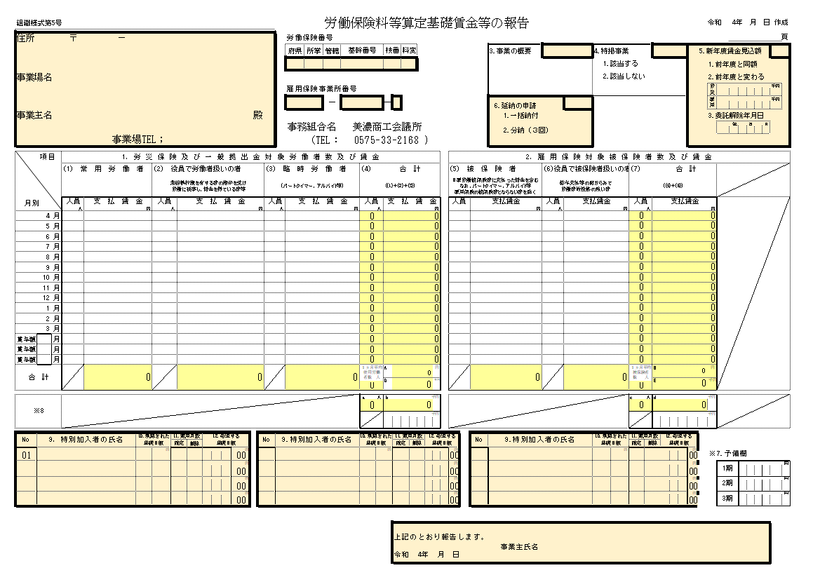

1 or 2、を記入
1 or 2、を記入
2の場合は、労災・雇用の金額を記入
雇用保険新年度見込額
上期
下期
↑自動で計算されます

特別加入者名に記載がある場合は、適用月数(確定・概算)欄、希望する基礎日額を必ずご記入下さい。
印鑑は不要になりました

記入例
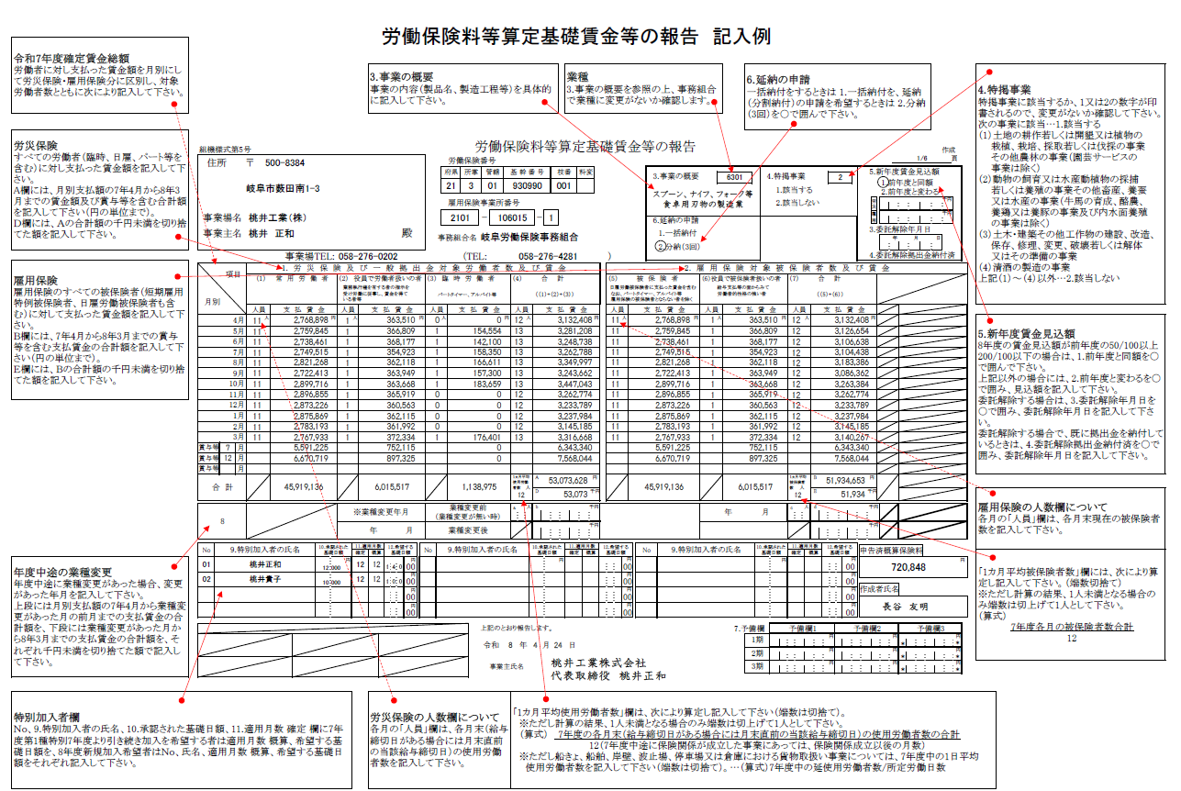

作成に当たっての留意事項
労働保険料等の算定に当たっては、対象となる賃金総額を正確に把握することが大切ですので、次の事項に留意して「労働保険料等算定基礎賃金等の報告」を作成してください。
「労働保険料等算定基礎賃金等の報告」作成に当たっての留意事項
 |  |  | 賃金総額
 |  |  |  | 賃金とは、賃金、給与、手当、賞与など名称のいかんを問わず労働の対償として事業主が労働者に支払うす べてのものをいい、一般的には、労働協約、就業規則、労働契約などにより、その支払が事業主に義務づけら れているものです。 また、現物給付については、原則として所定の現金給与の代わりに支給するもの、つまり、その支給によって 現金給付が減額されるものや労働協約において支給が約束されているものは賃金となります。 このような現物給付でも、代金を徴収するものや福利厚生とみなされるものは原則として賃金とはなりません。 なお、具体的な取扱いについては、次の事項を参照してください。

労働者とは、職業の種類を問わず、事業に使用される者で賃金を支払われる者をいいます。なお、具体的な取扱いについては、次の事項を参照してください。
労 働 者

区分 | 労 災 保 険 | 雇 用 保 険 | 1. 算入するもの（例示）
 | ㋑ 法人の取締役・理事・無限責任社員等の地位にある者であっても、法令・定款等の規定に基づいて業務執行権を有すると認められる者以外の者で、事実上業務執行権を有する取締役・理事・代表社員等の指揮監督を受けて労働に従事し、その代償として賃金を得ている者は、原則として「労働者」として取り扱います。 | 原則として被保険者となりません。
 |  | 取締役で部長・工場長等の職にあって従業員としての身分があり、給与支払の面からみても労働者的性格が強く雇用関係が明確な者は被保険者となります。 | 支 給 金 銭 等 の 種 類 |  | 内 容
法人の役員等 |  |  | 基本給、固定給等基本賃金 |  | 時間給・日給・月給、臨時・日雇労働者、パート、アルバイトに支払う賃金
 |  | ただし監査役、監事は除きます。 | 超過勤務手当、深夜手当、休日手当等 |  | 通常の勤務時間以外の労働に対して支払われる残業手当等
法人の代表者と同居している親族については、通常の被保険者の場合の判断と異なるものではありませんが、事業の規模が零細である場合は、形式的には法人であっても、実質的には代表者の個人事業と同様と認められる場合もあると考えられ、この場合は、通常は事業主と利益を一にしていると思われるので、個人事業主と同居の親族の場合と同様、原則として被保険者としません。
 |  |  | 扶養手当、子供手当、家族手当等 |  | 労働者本人以外の者について支払われる手当
 | ㋺ 法令又は定款の規定によっては業務執行権を有しないと認められる取締役等であっても、取締役会規則その他内部規定によって業務執行権を有する者と認められる者は「労働者」として取り扱いません。 |  | 宿直・日直手当
 |  |  | 役職手当、管理職手当等
 |  |  | 地域手当 |  | 寒冷地手当、地方手当等
 | ㋩ 監査役及び監事は法令上使用人を兼ねることを得ないものとされていますが、事実上一般の労働者と同様に賃金を得て労働に従事している場合には、「労働者」として取り扱います。 |  | 住宅手当
 |  |  | 教育手当
 |  |  | 単身赴任手当
 | 同居の親族は原則として労災保険上の「労働者」に該当しませんが、同居の親族であっても、常時同居の親族以外の労働者を使用する事業において一般事務又は現場作業等に従事し、かつ次の条件を満たすものは労災保険上の「労働者」として取り扱います。 | 原則として被保険者となりません。 | 技能手当
 |  | ただし、次の条件を満たしていれば被保険者となりますが、公共職業安定所へ雇用の実態を確認できる書類等の提出が必要となります。 | 特殊作業手当 |  | 危険有害業務手当、臨時緊急業務手当等
 |  |  | 奨励手当 |  | 精勤・皆勤手当等
同居の親族 |  | ①業務を行うにつき、事業主の指揮命令に従っていることが明確であること | 物価手当
 | ㋑ 業務を行うにつき事業主の指揮命令に従っていることが明確であること。 |  | 調整手当 |  | 配置転換、初任給等の調整手当等
 |  | ②就労の実態が当該事務所における他の労働者と同様であり、賃金もこれに応じて支払われていること。特に始業及び就業の時刻、休憩時間、休日、休暇等、また賃金の決定、計算及び支払方法、賃金の締切、及び支払いの時期等について就業規則その他これに準ずるものに定めるところにより、その管理が他の労働者と同様になされていること | 賞与 |  | 夏季・年末などに支払うボーナス
 | ㋺ 就労の実態が当該事業場における他の労働者と同様であり、賃金もこれに応じて支払われていること。特に(i)始業及び就業の時刻、休憩時間、休日、休暇等及び(ii)賃金の決定、計算及び支払の方法、賃金の締切り及び支払の時期等について就業規則その他これに準ずるものに定めるところにより、その管理が他の労働者と同様になされていること。 |  | 通勤手当 |  | 非課税分も含む
 |  |  | 定期券、回数券等 |  | 通勤のために支給される現物給与
 |  |  | 休業手当 |  | 労働基準法第26条の規定に基づくもの
 |  |  | 創立記念日等の祝金 |  | 恩恵的なものではなく、かつ、全労働者又は相当多数に支給される場合
 |  | ③事業主と利益を一にする地位（役員等）にないこと | チップ |  | 奉仕料の配分として事業主から受けるもの
 |  |  | 雇用保険料その他社会保険料 |  | 労働者の負担分を事業主が負担する場合
(パート・タイマー) 短時間就労者 | すべて「労働者」として対象となります。 | 次のいずれにも該当するもので、その者の労働時間、その他の労働条件が就業規則（就業規則の届出義務が課せられていない事業所にあって、それに準ずる規定等）において明確に定められていると認められる場合は、被保険者となります。 | 住居の利益 |  | 社宅等の貸与を行っている場合、貸与を受けない者に対し均衡上住宅手当を支給する場合
 |  |  | いわゆる前払い退職金 |  | 労働者が在職中に、退職金相当額の全部又は一部を給与や賞与に上乗せするなど前払いされるもの

 |  |  | 2. 算入しないもの（例示）
 |  | ① 1週間の労働時間が20時間以上
 |  | ② 反復継続して就労する者（31日以上継続して雇用 されることが見込まれる者） | 支 給 金 銭 等 の 種 類 |  | 内 容
 |  |  | 休業補償費 |  | 法定額を上回る差額分を含む
派遣労働者 | すべて「労働者」として対象となります。 | 登録型派遣労働者については、同一の派遣元において、次のいずれにも該当するものについては、被保険者となります。 | 結婚祝金 |  | 就業規則、労働協約等に定めのあるとないとを問わない
 |  |  | 死亡弔慰金 |  | 就業規則、労働協約等に定めのあるとないとを問わない
 |  |  | 災害見舞金 |  | 就業規則、労働協約等に定めのあるとないとを問わない
 |  | ① 1週間の労働時間が20時間以上 | 解雇予告手当 |  | 労働基準法第20条の規定に基づくもの
 |  | ② 反復継続して派遣就業する者（31日以上継続して 同一派遣元に雇用されることが見込まれる者等） | 年功慰労金 |  | 就業規則、労働協約等に定めのあるとないとを問わない
 |  |  | 出張旅費・宿泊費等 |  | 実質弁償的なもの
アルバイト | すべて「労働者」として対象となります。 | 反復継続して就労せず、その者の受ける賃金が家計の補助的なものは被保険者の対象となりません。 | 制服 |  | 交通従業員の制服、工員の作業服等、業務上必要なもの
 |  |  | 会社が全額負担する生命保険の掛金 |  | 従業員を被保険者として保険会社と生命保険等厚生保険の契約をし、事業主が保険料を全額負担するもの
 |  |  | 財産形成貯蓄のための事業主が負担 する奨励金等 |  | 勤労者財産形成促進法に基づく勤労者の財産形成貯蓄を援助するため、事業主が労働者に対して支払う一定の率又は額の奨励金等
高年齢 労働者 | すべて「労働者」として対象となります。 | 年齢に制限なく、雇用保険の適用対象になります。（短期雇用特例被保険者及び日雇労働被保険者を除きます。）ただし、64歳以上の高年齢労働者については、平成31年度までは雇用保険の保険料が免除されます。
 |  |  | 住居の利益 |  | 一部の社員に社宅等の貸与を行っているが、他の者に均衡給与が支給されない場合
 |  |  | 退職金 |  | 退職を事由として支払われるものであって、退職時に支払われるもの又は事業主の都合等により退職前に一時金として支払われるもの

